Summary Graph
Risk Assessment Results
 | Sin guardas (inicio) | Estado actual | Remediación propuesta | Implementado
Riesgo inaceptable
Alto riesgo
Riesgo medio
Riesgo bajo pero significativo
Riesgo despreciable

Risk Assessment Results
 | Sin guardas (inicio) | Estado actual | Remediación propuesta | Implementado
Riesgo inaceptable | 0 | 0 | 0 | 0
Alto riesgo | 0 | 0 | 0 | 0
Riesgo medio | 0 | 0 | 0 | 0
Riesgo bajo pero significativo | 0 | 0 | 0 | 0
Riesgo despreciable | 0 | 0 | 0 | 0

(Ref) Performance Level PL
ISO-13849-1 2023
Note 1: IS0 13849-1 provides safety requirements and guidance on the principles for the design and integration of safety-related parts of control systems (SRP/CS), including the design of software Note 2 : ISO 13849-1 shall use always in conjunction with ISO 13849-2 specifies the procedures and conditions to be followed for the validation by analysis and testing of the specified safety functions, the performance level achieved by the safety-related parts of a control system (SRP/CS) designed in accordance with ISO 13849-1. FAT/SAT , plus additional test/measurement should fulfill expectations of ISO 13849-2 and only after positive Validation machine can be consider SAFE. Note 3: Some C-Level Standard ( Machine specific) identify PLr for different group of machine . Make sure to check machine specific Standard while identify PLr. It can not be lower that identified in Machine Specific (C-Level ) Standard. C- level standards dealing with details safety requirements for a particular machine or group of machines ( for example for Robot it shall be PLd or higher in compliance with ISO 10218-1 and a ISO 10218-2 Robot systems and integration) Note4: This form build to support site utilization of general principles for design — Risk assessment and risk reduction" based on ISO 12100. Site should use this form in conjunction with ISO 12100 what specifies basic terminology, principles and a methodology for achieving safety in the design of machinery or country/region equal standard (for example ANSI B11.0 for U.S.) |  |  |  |  |  | 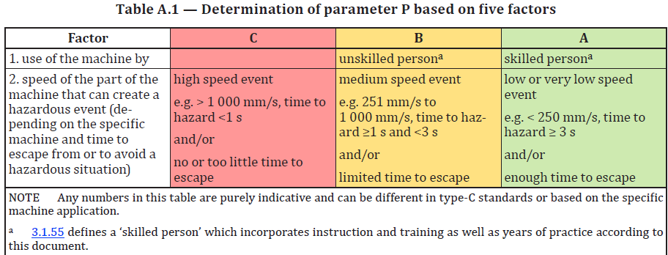 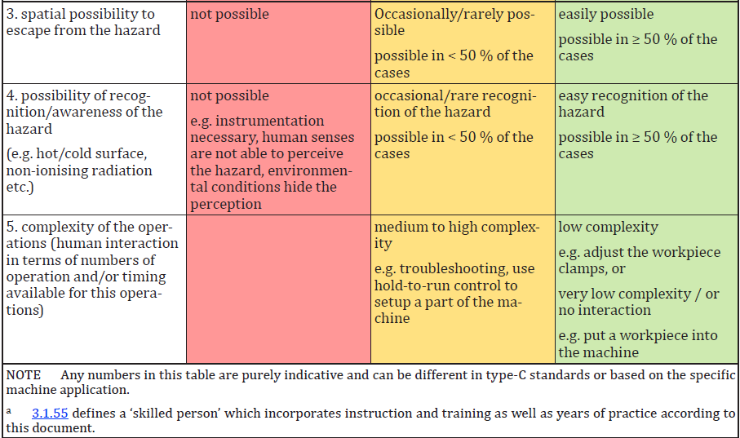
Nota 1: IS0 13849-1 proporciona requisitos de seguridad y orientación sobre los principios para el diseño e integración de partes relacionadas con la seguridad de los sistemas de control (SRP/CS), incluyendo el diseño de software Nota 2: La ISO 13849-1 debe usarse siempre junto con la ISO 13849-2 que especifica los procedimientos y condiciones a seguir para la validación mediante análisis y pruebas de las funciones de seguridad especificadas, el nivel de rendimiento alcanzado por las partes relacionadas con la seguridad de un sistema de control (SRP/CS) diseñado conforme a ISO 13849-1. FAT/SAT, además de pruebas/mediciones adicionales, deberían cumplir con las expectativas de ISO 13849-2 y solo después de una validación positiva la máquina puede considerarse SEGURA. Nota 3: Algún estándar de nivel C (específico de máquina) identifica PLr para diferentes grupos de máquinas. Asegúrate de comprobar el Standard específico de la máquina al identificar el PLr. No puede ser menor que la identificada en el Estándar Específico de Máquina (C-Level). Normas de nivel C que tratan sobre requisitos de seguridad específicos para una máquina o grupo de máquinas en particular (por ejemplo, para robots debe ser PLd o superior conforme a ISO 10218-1 y ISO 10218-2 sistemas e integración robótica) Nota4: Este formulario está diseñado para apoyar la utilización en el sitio de principios generales para el diseño — Evaluación de riesgos y reducción de riesgos" basado en ISO 12100. El sitio debe utilizar este formulario junto con la ISO 12100 que especifica la terminología básica, los principios y una metodología para lograr la seguridad en el diseño de maquinaria o un estándar igualitario país/región (por ejemplo, ANSI B11.0 para EE. UU.) |  |  |  |  | Posibilidad de evitar el peligro P1 y P2 P1 - es posible bajo condiciones específicas P2 - es casi imposible Es importante saber si un evento peligroso puede ser reconocido antes de que cause daño y se evite. Por ejemplo, ¿puede identificarse directamente la exposición a un peligro por sus características físicas, o reconocerse solo por medios técnicos, por ejemplo, indicadores? Otros aspectos importantes que influyen en la selección del parámetro P incluyen, por ejemplo: a) velocidad con la que surge la situación peligrosa (por ejemplo, rápida o lentamente); b) posibilidades de retirarse de la situación peligrosa (por ejemplo, evitar escapando); c) experiencias prácticas de seguridad relacionadas con el proceso; d) si operado por operadores capacitados y adecuados; e) operaba con o sin supervisión. Cuando ocurre un evento peligroso, P1 solo debe seleccionarse si existe una posibilidad realista de evitar o reducir significativamente el daño. De lo contrario, se debe seleccionar P2.
Esta plantilla plantea las siguientes suposiciones para la selección de los parámetros S, F y P. S2 se selecciona siempre que (DPH) se requieran más que primeros auxilios menores, como laceraciones graves o fracturas leves; de lo contrario, S1. F2 se selecciona para la frecuencia de exposición (FE) mayor a una vez por hora o la acumulación que supera 1/20 del tiempo de operación; de lo contrario, F1. P se determina utilizando la respuesta factorial de la Tabla A.1 y la evaluación del conteo de factores A.2
 | DPH | S | FE | F
 | Negligible | S1 | Annually | F1
 | Very Minor | S1 | Monthly | F1
 | Minor | S1 | Weekly | F1
 | Moderate | S2 | 1/24hr <72min | F1
 | Major | S2 | 1/24hr>72min | F2
 | Extreme | S2 | 1/12hr<36min | F1
 | Catastrophic | S2 | 1/12hr >36min | F2
 |  |  | 1/8hr <24min | F1
 |  |  | 1/8hr >24min | F2
 |  |  | Constant, > 15 min | F2

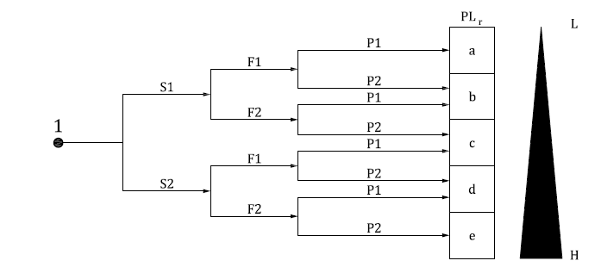
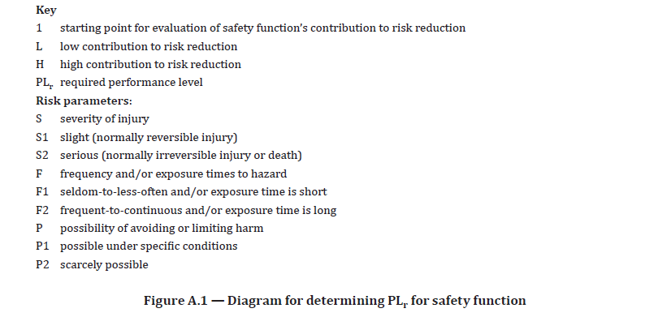
 | PLr Matrix
 | DPH | FE | PA | PLr
 | S1 | F1 | P1 | PLa
 | S1 | F1 | P2 | PLb
 | S1 | F2 | P1 | PLb
 | S1 | F2 | P2 | PLc
 | S2 | F1 | P1 | PLc
 | S2 | F1 | P2 | PLd
 | S2 | F2 | P1 | PLd
 | S2 | F2 | P2 | PLe

